6kw
 | HỆ THỐNG NLMT HÒA LƯỚI BÁM TẢI 5 KWP (Kèm theo HĐKT số 193/HĐKT/ĐN)
CTY TNHH ÁNH DƯƠNG LUXURRY
Số 17 đường D1, phường 7, Quận 8 TP Hồ Chí Minh
249 Phạm Hữu Lầu P. 6,TP Cao Lãnh, Đồng Tháp |  |  |  |  |  | Ngày: | 2025-06-18
372 Nguyễn Văn Cừ, P An Bình, Q Ninh Kiều, TP. Cần Thơ. |  |  |  |  |  | Mã Khách hàng: | HGD-T
Email: tranthuatnd@gmail.com |  |  | Vĩ độ (Latitude)
Website:https://anhduong24h.com/ |  |  | Kinh độ (Longitude)
Tel: 0945.05.05.48 |  |  | Công suất (W) |  |  |  | 5,085
 |  |  | Kiểu lắp |  |  |  | Áp mái Tôn

 |  |  | PT thanh toán |  |  |  | Hiệu lực
 |  |  | Theo HĐ |  |  |  | Theo HĐ
STT | Hình ảnh | Diễn giải | Đ. Vị | Xuất xứ | SL | Đơn giá | Thành tiền
1 |  | * Mono JA SOLAR -565W (CN Đức) | W | China | 9 | 2,350,000 | 21,150,000
 |  | Số lượng tấm Pin: 9 tấm
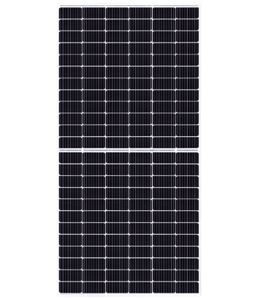
 |  | Kích thước tấm Pin: 2333 x 1134 x 30mm
 |  | Điện áp cực đại:42.98A
 |  | Dòng điện max :12,92A
 |  | Dòng điện ngắn mạch: 51.44A
 |  | Đầu nối: Tương thích MC4
 |  | Cân nặng: 28kg
 |  | Cấp bảo vệ::IP68, vận hành trong mọi thời tiết
 |  | Bảo hành vật lý: 12 năm
 |  | Bảo hành hiệu suất 30 năm
 |  | - 12 năm hiệu suất > 90%
 |  | - 18 năm hiệu suất > 80%
2 |  | *DEYE Inverter 5KWP | Kwp | China | 1 | 13,500,000 | 13,500,000
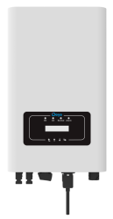
 |  | Model: SUN-5K-G
 |  | Công suất: 5KW
 |  | Công suất PV tối đa: 6,5KWp
 |  | Hiệu suất: 97.6%
 |  | Loại: 2 MPPT
 |  | Giai đoạn vận hành: 1 Phase
 |  | Thiết kế bảo vệ: IP65
 |  | Cổng giao tiếp: Wifi, GPRS, 3G,…
 |  | Vỏ toàn nhôm giải nhiệt nhanh
 |  | Bảo hành: 5 Năm
3 |  | * Tủ điện DC - AC (VN, Korea) |  |  | 1 bộ |  | 7,119,000
 |  | Vỏ tủ điện: sơn tĩnh điện |  | Việt Nam
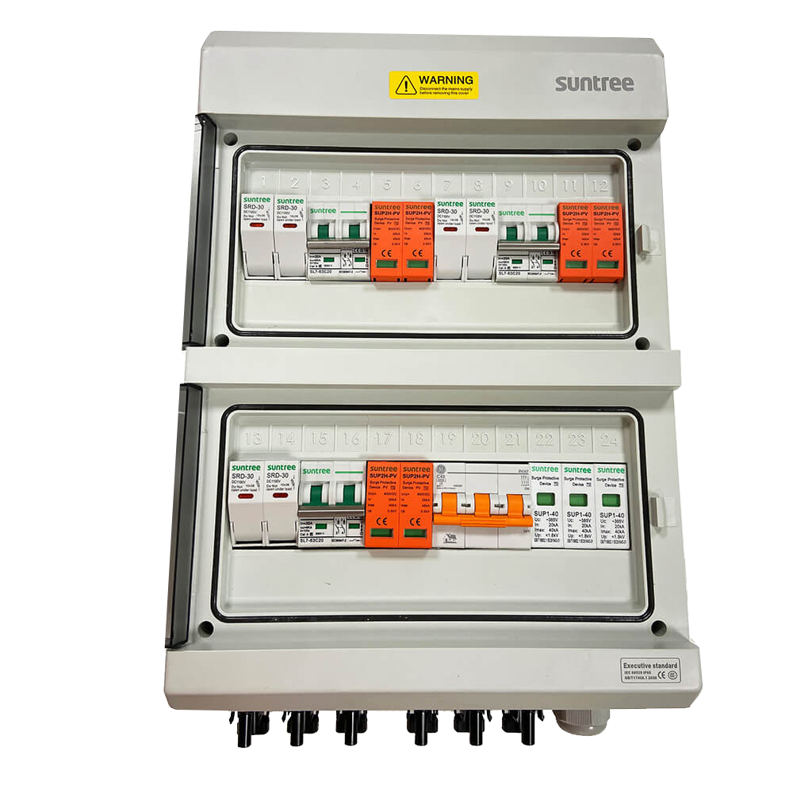
 |  | Cáp điện AC (Từ inverter đến tủ điện AC/DC, từ tủ điện AC/DC đến tủ phân phối tòa nhà) |  | Việt Nam
 |  | MCCB Tổng_4P_80A_25kA (chint) |  | China
 |  | Cắt sét AC_4P_40kA (Suntree) |  | China
 |  | Cắt sét AC_2P_40kA (Suntree) |  | China
 |  | MCB DC_1000V_Chuyên dụng Solar |  | China
 |  | Phụ kiện lắp tủ điện |  | Việt Nam
 |  | Cpas CXV 4x8: Cadivi |  | China
 |  | Cáp tiếp địa tấm pin: CV_4 màu vàng xanh_Cadivi |  | China
 |  | Tiếp địa hệ thống điện AC: CV_4 màu vàng xanh_Cadivi |  | Việt Nam
 |  | Đầu cos tiếp nối bằng đồng |  | Việt Nam
 |  | Ống luồn cáp AC, DC ống nhựa chuyên dụng và phụ kiện |  | Việt Nam
 |  | Thiết bị chống phát ngược |  | China
4 |  | * Phụ kiện, lắp đặt hoàn thiện + khung đỡ tấm pin | Bộ |  |  |  | 9,153,000
 |  | Thanh ray nhôm, ốc innox 304 |  | Việt Nam
 |  | Nẹp tấm pin - Nẹp Giữa/ nẹp Biên |  | Việt Nam
 |  | Đầu nối cáp điện MC4 |  | China
 |  | Dây điện đơn, 2 lớp, chống UV - Đỏ & đen Leader |  | China
 |  | Dây điện đơn, 2 lớp, chống UV - Đỏ & đen Leader |  | China
5 |  | Nhân công + vận chuyển |  | Việt Nam |  |  | 6,102,000
 |  | ( Giá đã bao gồm VAT ) |  |  |  | Cộng | 57,024,000
 |  |  | Giảm giá |  |  |  | 5,024,000
 |  | Thành tiền |  |  |  |  | 52,000,000
 | Ghi chú: Bên A tạm ứng cho bên B 10% khi ký hợp đồng và thời gian dự kiến giao hàng là 3-5 ngày
 |  | Hiệu quả lăp đặt điện mặt trời
 |  | Công suất hệ | 5.1 |  |  | KWp
 |  | 1. Diện tích tối thiểu của mái lắp đặt | 30.5 |  |  | M^2
 |  | 2.Số giờ nắng | 4.0 |  |  | Giờ
 |  | 3. Sản lượng hệ thống phát 1 ngày | 20.3 |  |  | Kw
 |  | 4.Sản lượng hệ thống phát trong 1 tháng | 610 |  |  | Kw
 |  | 5.Số tiền tiết kiệm trong 1 tháng x 3000đ | 1,525,500 |  |  | vnđ
 |  | 6.Số tiền tiết kiệm trong 1 năm | 18,306,000 |  |  | Vnđ
 |  | 7. Thời gian hoàn vốn | 2- 3 năm
 |  | Số liệu mang tính chất tham khảo mô phỏng
 | Chúng tôi xin cảm ơn quý khách hàng đã quan tâm và tin tưởng tới giải pháp của Ánh Dương Luxury
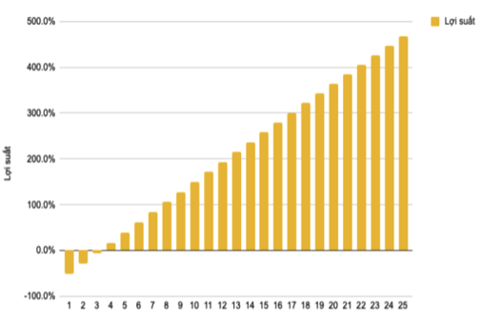
 | Mọi thắc mắc xin liên hệ trực tiếp đến hotline(Zalo) 0945.05.05.48


 |  |  | CTY TNHH ÁNH DƯƠNG LUXURRY


 | Quét QR Đăng ký online rẻ hơn

